Info General
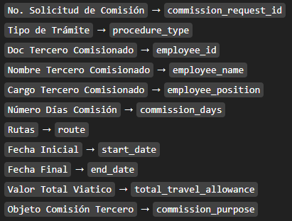
Propósito | Consolidar 4 años de información de viáticos para análisis académico. | Uso de nombres:
Año base real | 2025
Años ficticios generados | 2022, 2023 y 2024
Cantidad registros 2022 | 3875
Cantidad registros 2023 | 3955
Cantidad registros 2024 | 4025
Cantidad registros 2025 | 4146
Criterio 1 | Se conservaron exactamente las columnas del dataset original y se añadió solo la columna Año y Origen registro para facilitar el análisis.
Criterio 2 | Las rutas se mantuvieron similares al año base, reutilizando patrones reales de destino.
Criterio 3 | Se repitieron funcionarios reales y se añadieron algunos funcionarios ficticios para dar mayor realismo histórico.
Criterio 4 | Los valores del viático se ajustaron hacia atrás con factores decrecientes y ruido controlado para simular inflación y cambios de tarifa.
Criterio 5 | Las descripciones de objeto se desplazaron de año de forma coherente para evitar referencias temporales incoherentes.
Advertencia | Los registros 2022-2024 son completamente ficticios y solo deben usarse con fines académicos.

